Тех задание
Техническое задание на постройку стенда белорусских производителей Made in Belarus на международной промышленной выставке "ИННОПРОМ" (г. Екатеринбург, 6-9 июля)
 | Анкета компании-застройщика
 | Название компании:
 | Контактное лицо:
 | Наличие портфолио (в наличии / нет в наличии)
 | Сайт (ссылка на веб-сайт)
 | Свидетельство о регистрации (данные о регистрации, ИНН)
 | Опыт работы (возраст компании)
 | Опыт работы с Белинтерэкспо (совместные проекты)
 | Местоположение главного офиса (только город)
 | Местоположение производственного цеха (только город)
 | Есть ли заказы на выставке помимо Белинтерэкспо (да / нет)

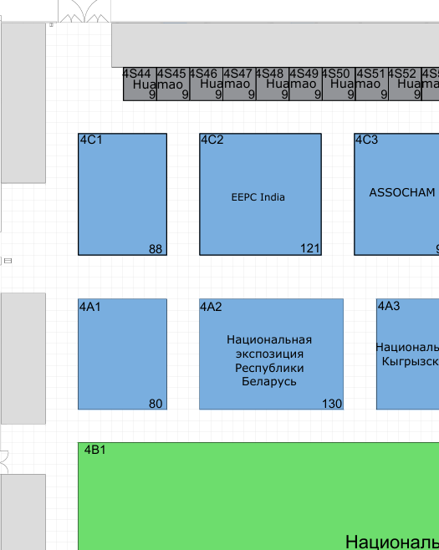
На схеме павильона "Национальная экспозиция Республики Беларусь" |  |  |  |  |  |  |  | На схеме павильона "Национальная экспозиция Республики Беларусь"
 |  |  | Выставка | ИННОПРОМ |  |  |  |  |  |  | Выставка | ИННОПРОМ
 |  |  | Дата | 6-9 июля |  |  |  |  |  |  | Дата | 6-9 июля
 |  |  | Город | Екатеринбург |  |  |  |  |  |  | Город | Екатеринбург
 |  |  | Экспонент | УП "Белинтерэкспо" БелТПП |  |  |  |  |  |  | Экспонент | УП "Белинтерэкспо" БелТПП
 |  |  | Метраж, кв.м. | 58.5 |  |  |  |  |  |  | Метраж, кв.м. | 71.5
 |  |  | Размеры | 10 м х 13 м |  |  |  |  |  |  | Размеры | 10 м х 13 м
 |  |  | Павильон и номер стенда | Павильон 4, стенд 4А2 |  |  |  |  |  |  | Павильон и номер стенда | Павильон 4, стенд 4А2
 |  |  | Дизайн-проект | Составлено УП "Белинтерэкспо" БелТПП |  |  |  |  |  |  | Дизайн-проект | Составлено УП "Белинтерэкспо" БелТПП

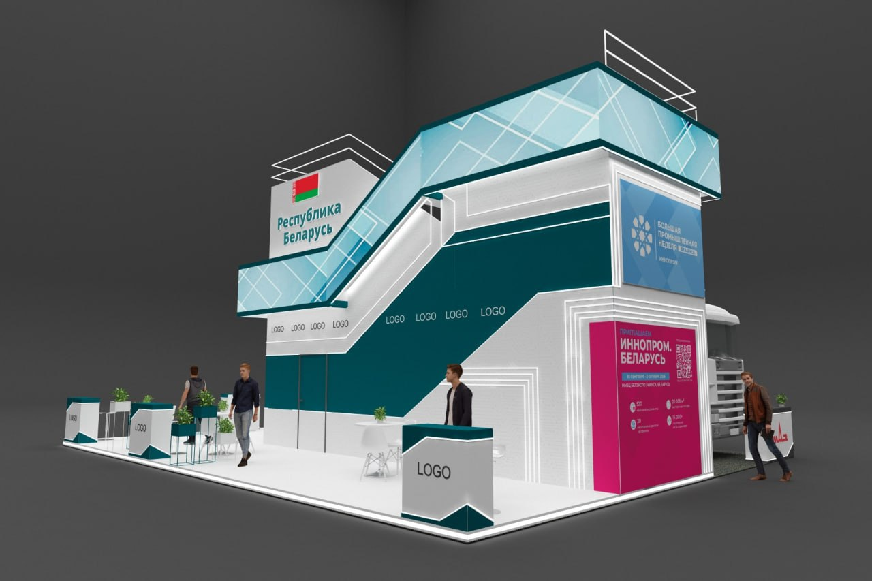
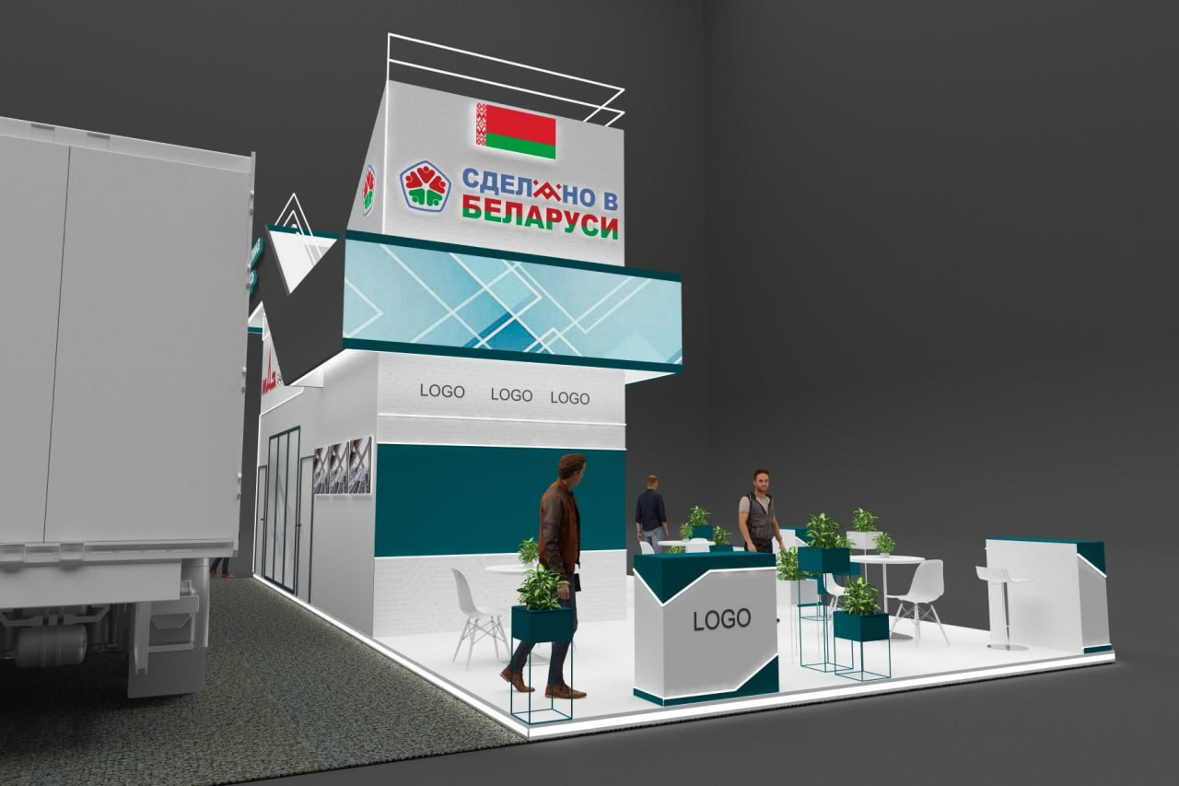
Коллективная экспозиция |  |  |  |  |  |  |  | Индивидуальная экспозиция МАЗ
 |  |  |  |  |  |  |  | 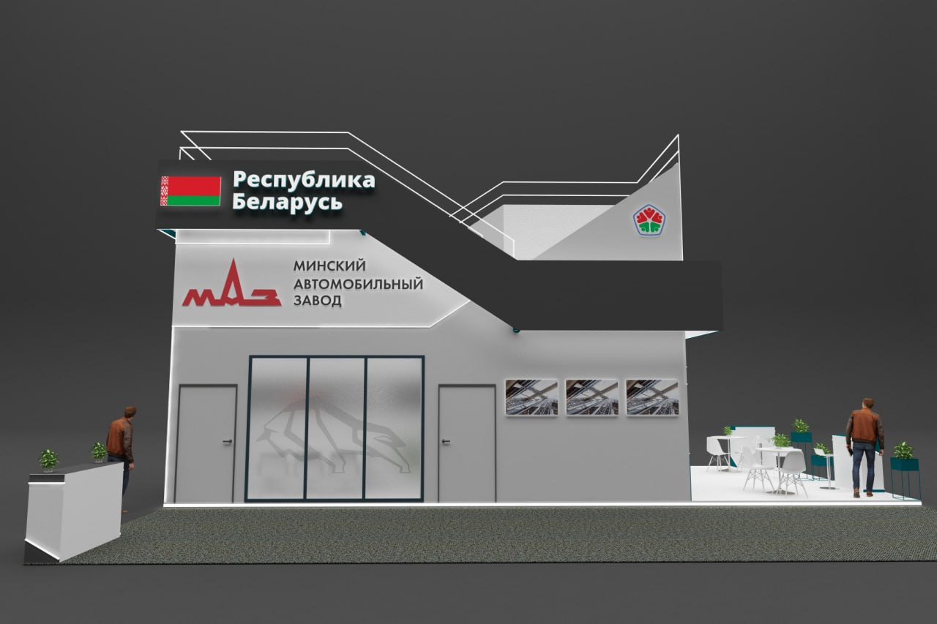 |  |  | 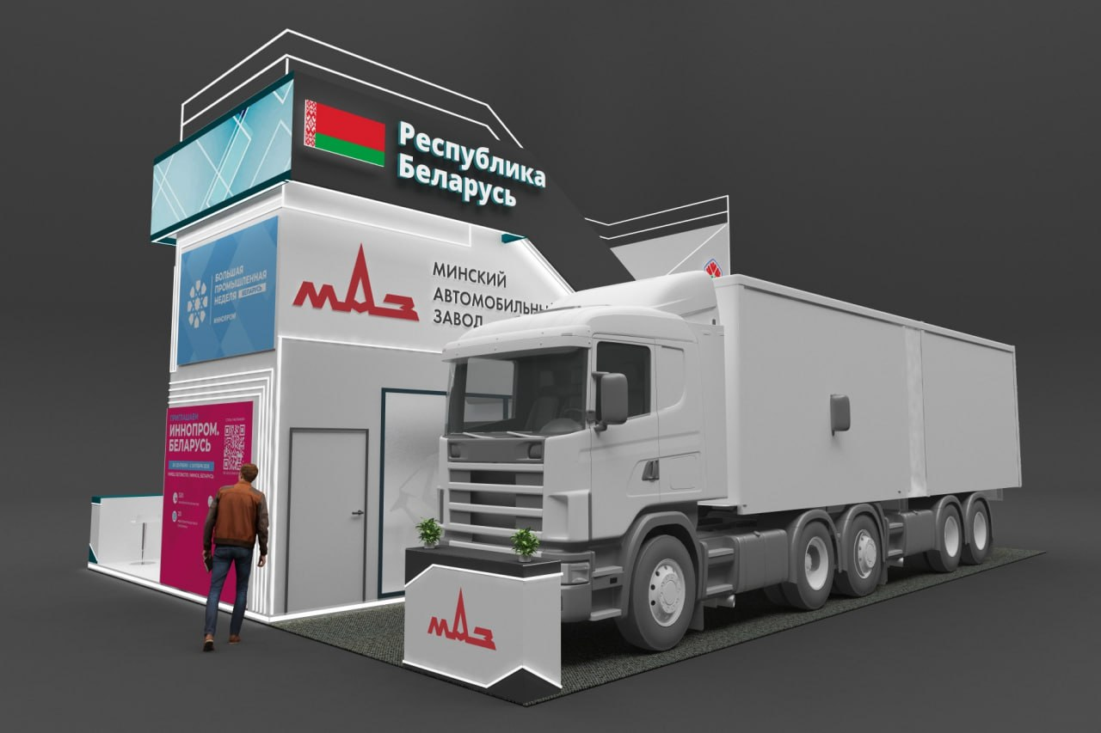
Все разделы заполняются и дополняются компанией-застройщиком |  |  |  |  |  |  |  | Все разделы заполняются и дополняются компанией-застройщиком
Пол: |  |  |  |  |  |  |  | Пол:
№ | Перечень | Описание |  | Цена | Кол-во |  | Сумма | № | Перечень | Описание |  | Цена | Кол-во |  | Сумма
1 | Фальшпол | Стандартный фальшпол и накладной алюминиевый профиль со светокоробом по периметру стенда. |  |  |  | м² | 0 | 1 | Фальшпол | Стандартный фальшпол и накладной алюминиевый профиль со светокоробом по периметру стенда. |  |  |  | м² | 0
 |  |  |  |  |  |  |  | 2 | Напольное покрытие | Ковровое покрытие для техники, проводные соединения скрыты дополнительным слоем ковра (пластиковый короб, сигнальная клейкая лента, армированная лента). |  |  |  | м² | 0
ИТОГО: |  |  |  |  |  |  | 0 | ИТОГО: |  |  |  |  |  |  | 0
Антаблемент стенда: |  |  |  |  |  |  |  | МАЗ (71,5 кв. м.):
№ | Перечень | Описание |  | Цена | Кол-во |  | Сумма | № | Перечень | Описание |  | Цена | Кол-во |  | Сумма
1 | Фризовая конструкция "Лестница" без LED экрана (LIGHTBOX) | Фризовая конструкция по периметру стенда. Просим указать стоимость без LED экрана. Будет принято решение о необходимости данного элемента после оценки стоимости. |  |  | 1 | компл. | 0 | 1 | Ткань баннерная ПП | Ткань баннерная с полноцветной печатью, в светло-сером цвете (бренд-бук МАЗа). ПВХ уголки. |  |  |  | м² | 0
2 | Фризовая конструкция "Лестница с LED экраном | Фризовая конструкция по периметру стенда. Просим указать стоимость с LED экраном (3 стороны) + видеосервер. Будет принято решение о необходимости данного элемента после оценки стоимости. |  |  | 1 | компл. | 0 | 2 | Ткань баннерная Т | Ткань баннерная техническая. На скрытые поверхности и для подсобного помещения. ПВХ уголки. |  |  |  | м² | 0
3 | Световой логотип Lightbox "Республика Беларусь" с флагом | Объёмный логотип ПВХ с подсветкой. |  |  | 2 | шт. | 0 | 3 | Стены | Каркас стен ДСП / МДФ. |  |  |  | м² | 0
4 | Световой логотип Lightbox "Сделано в Беларуси" с флагом | Объёмный логотип ПВХ с подсветкой. |  |  | 1 | шт. | 0 | 4 | Подсобное помещение | Каркас стен ДСП / МДФ. |  |  |  | м² | 0
5 | ТМ "Сделано в Беларуси" | Объёмный логотип ПВХ с подсветкой. |  |  | 1 | шт. | 0 | 5 | Переговорная комната | Каркас стен ДСП / МДФ. |  |  |  | м² | 0
6 | Светильники для стенда (прожекторы) | Располагаются под фризовой конструкцией. Направлены вверх и вниз (на стены и на пол). Являются основным освещением стенда. Цвет белый. Стенд должен быть светлым. |  |  |  | шт. | 0 | 6 | Потолок в переговорной комнате с теневым эффектом | 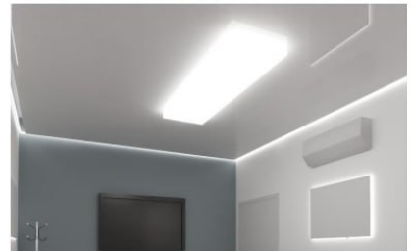 |  |  |  | м² | 0
7 | Диодная лента | По границе фризовой конструкции. |  |  | 1 | м | 0
ИТОГО: |  |  |  |  |  |  | 0
Коллективная экспозиция ( 58,5 кв.м.):
№ | Перечень | Описание |  | Цена | Кол-во |  | Сумма
1 | Ткань баннерная ПП | Ткань баннерная с полноцветной печатью, с патерном. ПВХ уголки. |  |  |  | м² | 0
2 | Ткань баннерная Т | Ткань баннерная техническая. На скрытые поверхности и для подсобного помещения. ПВХ уголки. |  |  |  | м² | 0
3 | Стены | Каркас стен ДСП / МДФ. |  |  |  | м² | 0
4 | Подсобное помещение | Каркас стен ДСП / МДФ. |  |  |  | м² | 0 | 7 | Стекло в стене переговорной комнаты | С оклейкой |  |  | 1 | компл. | 0
5 | Диодная подсветка | Светокороб (гибкий провод) с рассеивателем на стенах и в антаблементе стенда. |  |  |  | м | 0 |  | Картины МАЗ | ПВХ, контражурная подсветка |  |  | 5 | шт. | 0
6 | Дверь | Дверь с фурнитурой, ключами, порталом и НЕвысоким порогом. |  |  |  | шт. | 0 | 8 | Диодная подсветка | Светокороб (гибкий провод) с рассеивателем на стенах и в антаблементе стенда. |  |  |  | м | 0
ИТОГО: |  |  |  |  |  |  | 0
Зона презентации ИННОПРОМ Беларусь: |  |  |  |  |  |  |  | 9 | Дверь | Дверь с фурнитурой, ключами, порталом и НЕвысоким порогом |  |  | 3 | шт. | 0
№ | Перечень | Описание |  | Цена | Кол-во |  | Сумма
1 | LED экран зоны презентации | Аренда Led экрана для зоны презентации ИННОПРОМ Беларусь, с видеосервером. |  |  | 1 | компл. | 0 | 10 | Световой логотип Lightbox "Минский Автомобильный завод" | Объёмный логотип ПВХ с подсветкой. |  |  | 1 | шт. | 0
2 | ПВХ короб для буклетов | ПВХ (или оргстекло) короб вмонтированный в стену, для размещения буклетов ИННОПРОМ Беларусь |  |  | 3 | шт. | 0 | ИТОГО: |  |  |  |  |  |  | 0
3 | Ткань баннерная ПП | Ткань баннерная с полноцветной печатью, с патерном. |  |  | 1 | м² | 0
ИТОГО: |  |  |  |  |  |  | 0
Электроподключение: |  |  |  |  |  |  |  | Электроподключение:
№ | Перечень | Описание |  | Цена | Кол-во |  | Сумма | № | Перечень | Описание |  | Цена | Кол-во |  | Сумма
1 | Розетка | В помещениях, на стенде и в инфостойках. |  |  | 20 | шт. | 0 | 1 | Розетка | В помещениях, на стенде и в инфостойках. |  |  | 12 | шт. | 0
2 | Силовой кабель | Для подключения станков, вилка 380 В. |  |  | 1 | м | 0
3 | Силовой кабель | В щиток с предохранителями. |  |  | 1 | м | 0 | 2 | Силовой кабель | В щиток с предохранителями. |  |  | 1 | м | 0
4 | Подвод электричества | Согласование точки подключения, покупка в техслужбе. |  |  | 1 | - | 0 | 3 | Подвод электричества | Согласование точки подключения, покупка в техслужбе. |  |  | 1 | - | 0
5 | Электроподключение | - |  |  | 1 | Вт | 0 | 4 | Электроподключение | - |  |  | 1 | - | 0
6 | Электрический щиток с замком | - |  |  | 1 | шт. | 0 | 5 | Электрический щиток с замком | - |  |  | 1 | шт. | 0
ИТОГО: |  |  |  |  |  |  | 0 | ИТОГО: |  |  |  |  |  |  | 0
Аккредитация: |  |  |  |  |  |  |  | Аккредитация:
№ | Перечень | Описание |  | Цена | Кол-во |  | Сумма | № | Перечень | Описание |  | Цена | Кол-во |  | Сумма
1 | Аккредитация эксклюзивного стенда | С учетом повышенного тарифа. |  |  |  | - | 0 | 1 | Аккредитация эксклюзивного стенда | С учетом повышенного тарифа. |  |  |  | - | 0
2 | Противопожарная обработка материалов | - |  |  |  | - | 0 | 2 | Противопожарная обработка материалов | - |  |  |  | - | 0
3 | Ранний заезд (за 1 день) | При необходимости. |  |  |  | - | 0 | 3 | Ранний заезд (за 1 день) | При необходимости. |  |  |  | - | 0
4 | Разработка конструкторской и технической документации | - |  |  |  | - | 0 | 4 | Разработка конструкторской и технической документации | - |  |  |  | - | 0
5 | Электро-технический проект | - |  |  |  | - | 0 | 5 | Электро-технический проект | - |  |  |  | - | 0
6 | Электротехническая лаборатория | - |  |  |  | - | 0 | 6 | Электротехническая лаборатория | - |  |  |  | - | 0
ИТОГО: |  |  |  |  |  |  | 0 | ИТОГО: |  |  |  |  |  |  | 0
Производственные расходы: |  |  |  |  |  |  |  | Производственные расходы:
№ | Перечень | Описание |  | Цена | Кол-во |  | Сумма | № | Перечень | Описание |  | Цена | Кол-во |  | Сумма
1 | Художественное макетирование, верстка и подготовка к печати | - |  |  |  | - | 0 | 1 | Художественное макетирование, верстка и подготовка к печати | - |  |  |  | - | 0
2 | Расходные материалы / пленка / упаковка мебели | - |  |  |  | - | 0 | 2 | Расходные материалы / пленка / упаковка мебели | - |  |  |  | - | 0
3 | Монтажные / демонтажные работы дневные | - |  |  |  | - | 0 | 3 | Монтажные / демонтажные работы дневные | - |  |  |  | - | 0
4 | Монтажные / демонтажные работы ночные | При необходимости. |  |  |  | - | 0 | 4 | Монтажные / демонтажные работы ночные | При необходимости. |  |  |  | - | 0
5 | Транспортные расходы (с оформлением пропусков) | - |  |  |  | - | 0 | 5 | Транспортные расходы (с оформлением пропусков) | - |  |  |  | - | 0
6 | Уборка стенда после монтажа | Обеспыливание всех поверхностей, уборка мусора |  |  |  | - | 0 | 6 | Уборка стенда после монтажа | Обеспыливание всех поверхностей, уборка мусора |  |  |  | - | 0
7 | Вывоз мусора / утилизация стенда | - |  |  |  | - | 0 | 7 | Вывоз мусора / утилизация стенда | - |  |  |  | - | 0
8 | Утилизационный сбор | - |  |  |  | - | 0 | 8 | Утилизационный сбор | - |  |  |  | - | 0
9 | Ежедневная уборка стенда | Сопровождение на протяжении мероприятия, ежедневная утренняя уборка с вывозом мусора. |  |  |  | - | 0 | 9 | Ежедневная уборка стенда | Сопровождение на протяжении мероприятия, ежедневная утренняя уборка с вывозом мусора. |  |  |  | - | 0
10 | Дежурный электрик/монтажник | Сопровождение на протяжении мероприятия (паспортные данные сотруника для регистрации бейджа через личный кабинет Белинтерэкспо) |  |  |  | - | 0 | 10 | Дежурный электрик/монтажник | Сопровождение на протяжении мероприятия (паспортные данные сотруника для регистрации бейджа через личный кабинет Белинтерэкспо) |  |  |  | - | 0
11 | Страхование | При необходимости. |  |  |  | - | 0 | 11 | Страхование | - |  |  |  | - | 0
12 | Огнетушители | При необходимости. |  |  | 2 | шт. | 0 | 12 | Огнетушители | - |  |  | 2 | шт. | 0
13 | Накладные расходы | - |  |  |  | - | 0 | 13 | Накладные расходы |  |  |  |  | - | 0
ИТОГО: |  |  |  |  |  |  | 0 | ИТОГО: |  |  |  |  |  |  | 0

Оборудование |  |  |  |  |  |  |  | Оборудование
№ | Перечень | Описание |  | Цена | Кол-во |  | Сумма | № | Перечень | Описание |  | Цена | Кол-во |  | Сумма
1 | Декоративная клумба из ДСП цвета инфостойки, примерный размер 1300х250х980 (под формат листа ДСП). Растение "Сансевиерии" или аналог. | 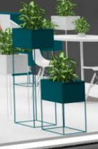 |  |  | 1 | шт. | 0 | 1 | Информационная стойка ЛДСП с логотипом, подсветкой, розетками, замком на ключе (ширина 1500 мм) | 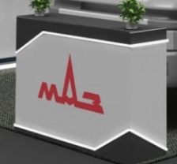 |  |  | 1 | шт. | 0
2 | Информационная стойка ЛДСП с логотипом, подсветкой, розетками, замком на ключе (ширин 1000 мм) |  |  |  | 1 | шт. | 0 | 2 | Стул барный |  |  |  | 1 | шт. | 0
3 | Стул | 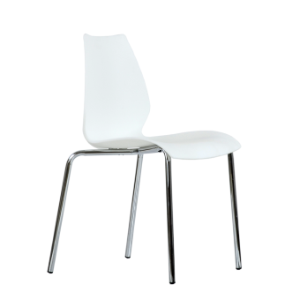 |  |  | 18 | шт. | 0 | 3 | Стул офисный | 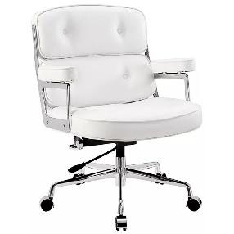 |  |  | 1 | шт. | 0
4 | Стул барный |  |  |  | 4 | шт. | 0 | 4 | Стеллаж(растояние между полками 500мм) | 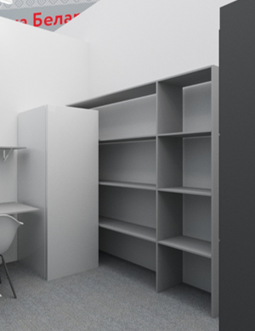 |  |  | 1 | шт. | 0
5 | Стол | 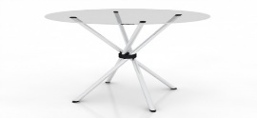 |  |  | 4 | шт. | 0 | 5 | Комплект полок (стол+ антресоль) | 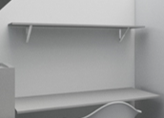 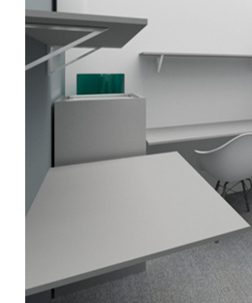 |  |  | 1 | компл. | 0
6 | Буклетница без дефектов |  |  |  | 4 | шт. | 0 | 6 | Буклетница без дефектов |  |  |  | 1 | шт. | 0
7 | Витрина стеклянная с подсветкой 500х500х2000 |  |  |  | 1 | шт. | 0 | 7 | Круглый стол для переговоров с розеткой на 6-8 персон ЛДСП, металлические опоры. 2200х700х750 |  |  |  | 1 | шт. | 0
8 | Витрина стеклянная с подсветкой 1000х500х2000 | 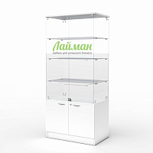 |  |  | 2 | шт. | 0 | 8 | Флористическое оформление стола(живые цветы) | 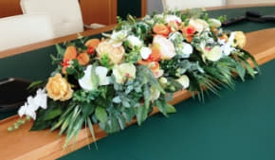 |  |  | 1 | компл. | 0
9 | Стол для переговоров на 6-8 персон ЛДСП, металлические опоры. 2200х700х750 |  |  |  | 1 | шт. | 0 |  | Вешалка настенная |  |  |  | 1 | шт. | 0
10 | Диван двухместный кожзам, белый | 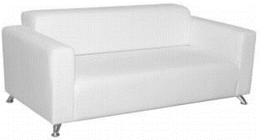 |  |  | 2 | шт. | 0 |  | Вешалка напольная |  |  |  | 1 | шт. | 0
11 | Кофейный стол | 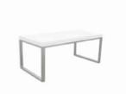 |  |  | 1 | шт. | 0 |  | Стул раскладной |  |  |  | 2 | шт. | 0
12 | Стеллаж | 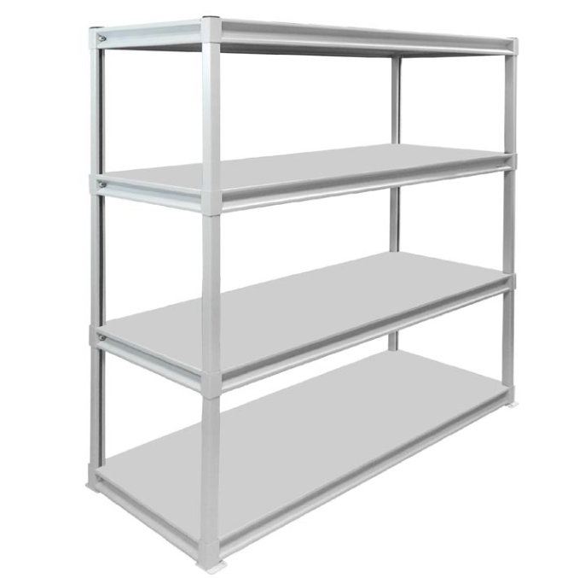 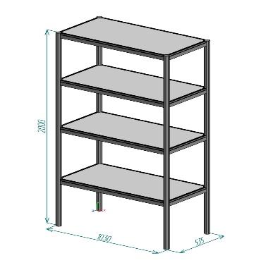 |  |  | 2 | шт. | 0 |  | Тумба с замком и ключом для хранения |  |  |  | 1 | шт. | 0
13 | Комплект полок (стол+ антресоль) |  |  |  | 1 | компл. | 0 |  | Кулер, холодная-горячая вода (5 бутылей воды) |  |  |  | 1 | компл. | 0
14 | Вешалка настенная |  |  |  | 1 | шт. | 0 |  | Кондиционер с пультом, баком, теплообменником и пластиковым кабельканалом для прокладки магистрали |  | 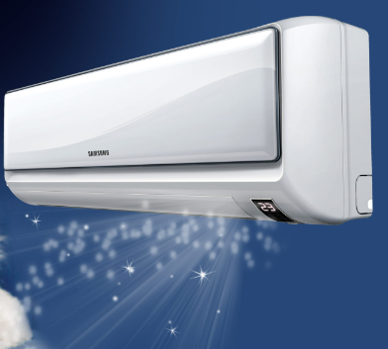 |  | 1 | компл. | 0
15 | Вешалка напольная |  |  |  | 1 | шт. | 0 |  | Чистый холодильник, 100 л |  | 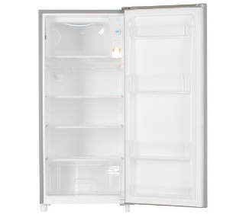 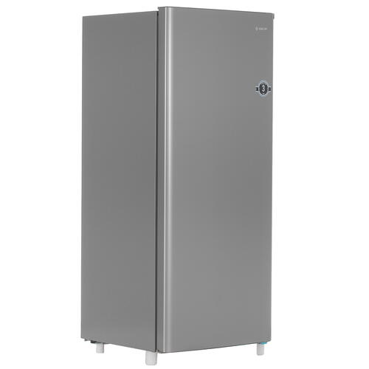 |  | 1 | шт. | 0
16 | Вешалка напольная с плечиками | 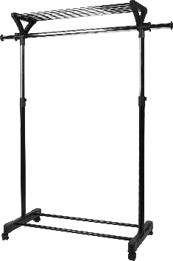 |  |  | 1 | компл. | 0 |  | Телевизор 52 дюйма с пультом и проводным USB удлинителем |  |  |  | 1 | компл. | 0
17 | Тумба с замком и ключом для хранения | 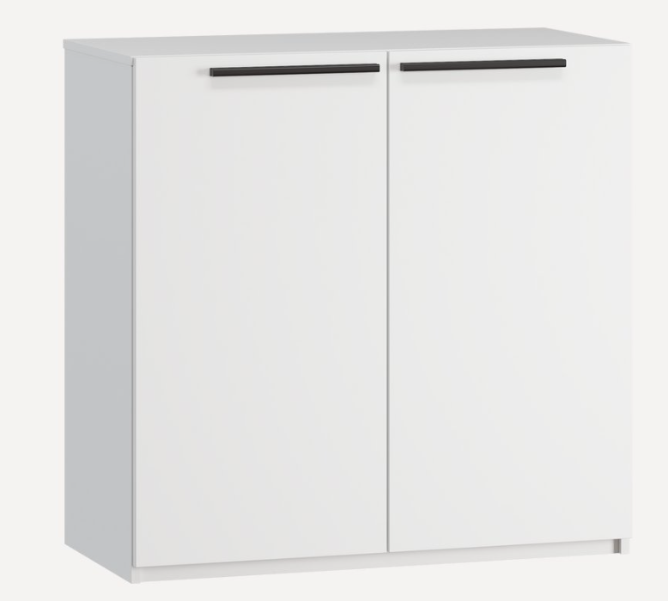 |  |  | 1 | шт. | 0 |  | Чайник и чай 100 пакетиков |  |  |  | 1 | компл. | 0
18 | Кулер, холодная-горячая вода (5 бутылей воды) | 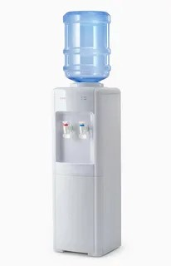 |  |  | 1 | компл. | 0 |  | Раковина с водой и бойлером. |  | 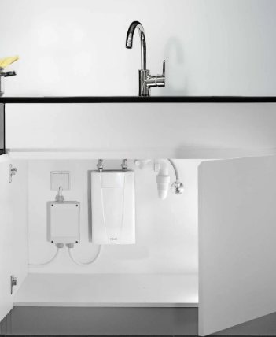 |  | 1 | компл. | 0
19 | Телевизор 52 дюйма с пультом и проводным USB удлинителем | 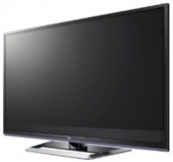 |  |  | 1 | компл. | 0 |  | Кофемашина зерновая и 3 упаковки кофейных зерен |  | 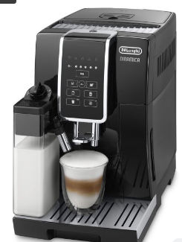  + 300 capsules |  | 1 | компл. | 0
20 | Чайник и чай 100 пакетиков | 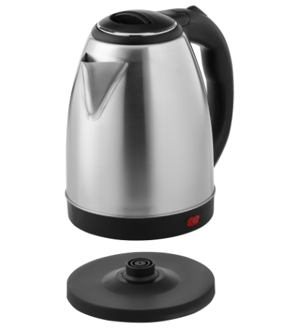 |  |  | 1 | компл. | 0 |  | Стаканчики одноразовые бумажные (мин. 150 шт.) и ложки (деревянные стики) |  |  |  | 1 | компл. | 0
21 | Кофемашина зерновая и 3 упаковки кофейных зерен |  |  |  | 1 | компл. | 0 |  | Стаканчики одноразовые, пластиковые (мин. 100 шт.) |  |  |  | 1 | компл. | 0
22 | Стаканчики одноразовые бумажные (мин. 150 шт.) и ложки (деревянные стики) |  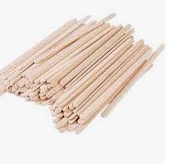 |  |  | 1 | компл. | 0 |  | Тарелки одноразовые бумажные однотонные |  | 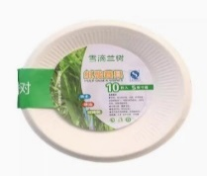 |  | 1 | компл. | 0
23 | Стаканчики одноразовые, пластиковые (мин. 100 шт.) | 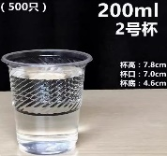 |  |  | 1 | компл. | 0 |  | Ячейки для хранения с замками |  | 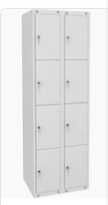 |  | 1 | шт. | 0
24 | Стеклянные стаканы для воды (мин. 8 шт.) | 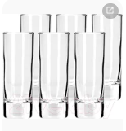 |  |  | 1 | компл. | 0 |  | Салфетки влажные и салфетки сухие |  |  |  | 1 | компл. | 0
25 | Комплект чашек с блюдцами для кофе и чайными ложками (мин. 8 шт.) |  |  |  | 1 | шт. | 0 |  | Корзина для бумаги и одноразовые пакеты |  |  |  | 1 | компл. | 0
26 | Салфетки влажные и салфетки сухие |  |  |  | 1 | компл. | 0 |  | Бак для мусора с крышкой и одноразовые пакеты |  |  |  | 1 | компл. | 0
27 | Корзина для бумаги и одноразовые пакеты |  |  |  | 4 | компл. | 0 |  | Удлинитель (минимум 1,5) |  |  |  | 1 | шт. | 0
28 | Бак для мусора с крышкой и одноразовые пакеты | 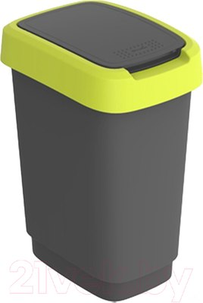 |  |  | 1 | компл. | 0 |  | Средство для чистки зеркал и текстиль для протирки |  |  |  | 1 | компл. | 0
29 | Удлинитель (минимум 1,5) | 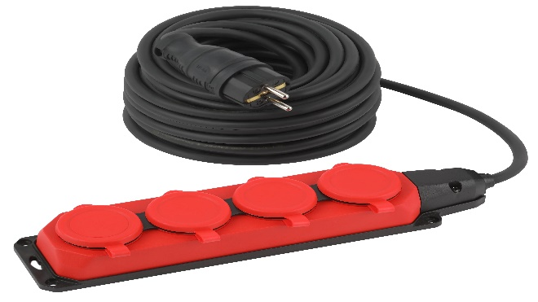 |  |  | 1 | шт. | 0 |  | Антисептик с дозатором |  |  |  | 1 | шт. | 0
30 | Средство для чистки зеркал и текстиль для протирки | 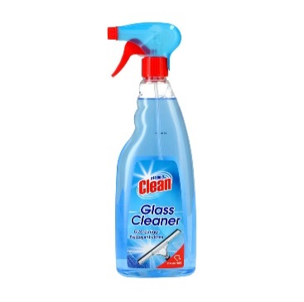  |  |  | 1 | компл. | 0 |  | Вода бутилированная без газа 0,5 |  |  |  | 12 | шт. | 0
31 | Антисептик с дозатором |  |  |  | 1 | шт. | 0 |  | Информационная табличка МАЗ (300х1500) | 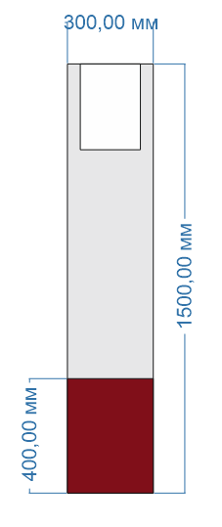 мдф, фрезеровка, водоэмульсионная покраска, карман для информации |  |  | 1 | шт. | 0
32 | Вода бутилированная без газа 0,5 |  |  |  | 12 | шт. | 0
33 | Подмакетник с подсветкой ЛДСП белый, (600 х 600 х 600 мм(h)) |  |  |  | 1 | шт. | 0
34 | Подмакетник с подсветкой ЛДСП белый, (800 х 800 х 800 мм(h)) |  |  |  | 1 | шт. | 0
ИТОГО (Коллективная экспозиция): |  |  |  |  |  |  | 0 | ИТОГО (МАЗ): |  |  |  |  |  |  | 0
НАЛОГИ (Система налогобложения____________%): |  |  |  |  |  |  |  | НАЛОГИ (Система налогобложения_____________%):
ИТОГО (Коллективная экспозиция) С НАЛОГАМИ: |  |  |  |  |  |  | 0 | ИТОГО (МАЗ) С НАЛОГАМИ: |  |  |  |  |  |  | 0

Ср. цена за 1 кв. метр с учетом оборудования |  |  |  |  |  |  | 0 | Ср. цена за 1 кв. метр с учетом оборудования |  |  |  |  |  |  | 0
Для фризовой конструкции "Лестница" просим указать стоимость двух вариантов исполнения (в разделе "Антаблемент стенда"): - без LED-экрана (Lightbox); - с LED-экраном. Решение о выборе варианта будет принято после оценки стоимости.

